Производственная задача
 | Мат-1 | Мат-2 | Мат-3 | Мат-4 | Цена | Количество
Товар 1 | 15 | 2 | 1 | 2 | 650 | 0
Товар 2 | 12 | 2 | 2 | 2 | 700 | 17
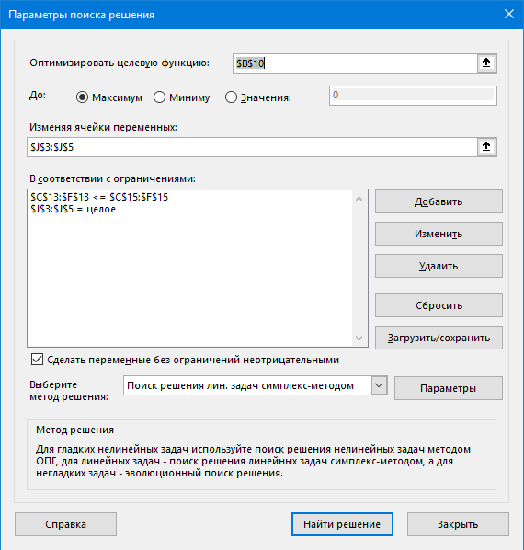
Товар3 | 8 | 8 | 8 | 2 | 800 | 3

Склад | 500 | 80 | 60 | 80

Целевая функция
14300

Ограничения
 | 228 | 58 | 58 | 40
 | <= | <= | <= | <=
 | 500 | 80 | 60 | 40

Транспортная задача
Классическая транспортная задача

 |  |  |  |  |  |  |  |  | Количество кирпичей
Стоимость перевозки 1 кирпича | Ст 1 | Ст 2 | Ст 3 | Ст 4 | Ст Фикт |  | Производительность завода |  | Стоимость перевозки 1 кирпича | Ст 1 | Ст 2 | Ст 3 | Ст 4 | Ст фикт
Завод 1 | 0.1 | 0.1 | 0.14 | 0.2 | 10 |  | 600 |  | Завод 1 | 400 | 200 | 0 | 0 | 0
Завод 2 | 0.13 | 0.11 | 0.09 | 0.15 | 10 |  | 300 |  | Завод 2 | 0 | 0 | 300 | 0 | 0
Завод 3 | 0.18 | 0.16 | 0.14 | 0.08 | 10 |  | 500 |  | Завод 3 | 0 | 100 | 50 | 150 | 200
 |  |  |  |  |  |  | 1400
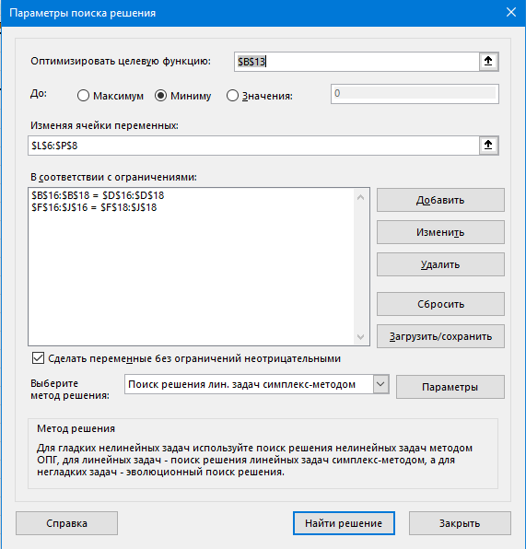
Потребности стройки | 400 | 300 | 350 | 150 | 200 | 1400
 |  |  |  |  |  |  |  |  |  | Результат
Целевая функция - минимальная стоимость перевозки |  |  |  |  |  |  |  |  |  | 122
2122

Ограничения
600 | = | 600 |  | 400 | 300 | 350 | 150 | 200
300 | = | 300 |  | = | = | = | = | =
500 | = | 500 |  | 400 | 300 | 350 | 150 | 200

Задача о назначениях
 |  | Компетенции |  |  |  |  |  | Назначение задач
 | Задачи: | Василий | Дядя Фима | Тагир | Фикт |  | Стек задач | Задачи: | Василий | Дядя Фима | Тагир | Фикт
Типы | Python_j | 0.8 | 1.8 |  | -1 |  | 2 | Python_j | 1 | 1 | 0 | 0
Задач | Python_m | 0.9 | 1.4 |  | -1 |  |  | Python_m | 0 | 0 | 0 | 0
 | Python_s | 1.1 | 1.1 |  | -1 |  | 1 | Python_s | 1 | 0 | 0 | 0
 | Java_j | 0.3 | 1.5 | 0.7 | -1 |  |  | Java_j | 0 | 0 | 0 | 0
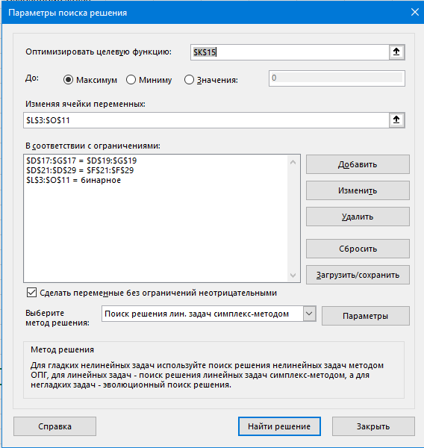
 | Java_m | 0.5 | 1.7 | 0.3 | -1 |  | 1 | Java_m | 0 | 1 | 0 | 0
 | Java_s | 0.6 | 1.6 | 0.1 | -1 |  |  | Java_s | 0 | 0 | 0 | 0
 | C++_j | 0.3 | 1.3 |  | -1 |  |  | C++_j | 0 | 0 | 0 | 0
 | C++_m | 0.1 | 1.5 |  | -1 |  | 2 | C++_m | 0 | 1 | 1 | 0
 | C++_s |  | 1.2 |  | -1 |  | 1 | C++_s | 0 | 0 | 0 | 1
 |  |  |  |  |  |  | 7
 | Макс.задач | 2 | 3 | 1 | 1 | 7 |  | Целефая функция
 |  |  |  |  |  |  |  | максисмальная суммарная эффективность команды
 |  |  |  |  |  |  |  | 5.9
 | Ограничения
 |  | 2 | 3 | 1 | 1 |  |  | Реальная эффективность команды
 |  | = | = | = | = |  |  | 6.9
 |  | 2 | 3 | 1 | 1

 |  | 2 | = | 2
 |  | 0 | = | 0
 |  | 1 | = | 1
 |  | 0 | = | 0
 |  | 1 | = | 1
 |  | 0 | = | 0
 |  | 0 | = | 0
 |  | 2 | = | 2
 |  | 1 | = | 1

